결과 분석
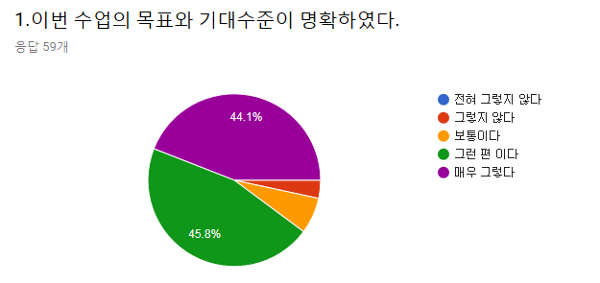
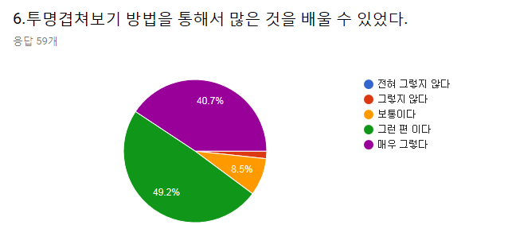
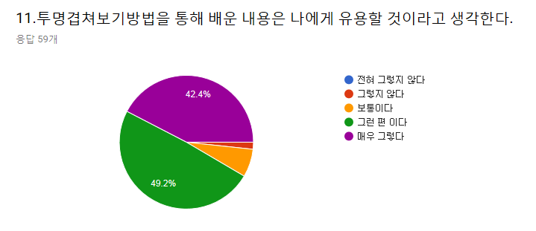
 |  |  |  |  |  |  |  |  |  |  |  |  |  |  | 투명겹쳐보기 방법이 학습에 도움이 되었다면 도움이 된 구체적인 내용을 적어 주십시오. | 해부학 수업의 개선을 위한 의견이 있다면 아래 란에 적어 주십시오.
 |  |  |  |  |  |  |  |  |  |  |  |  |  |  | 흥미가 생겼다. | 짧은 시간에 너무 많은 양을 수업하는 것 같아요.
 |  |  |  |  |  |  |  |  |  |  |  |  |  |  | Dermatome과 신경의 분포를 겹쳐서 정확히 볼 수 있어서 좋았습니다 | 수업마다 나가는 진도가 어마어마 해서 따라가기가 힘들어요
 |  |  |  |  |  |  |  |  |  |  |  |  |  |  | 피부분절과 말초신경 분포영역을 구분할 수 있어서 좋았습니다. | 수업량에 비해 시간이 촉박한 것 같아요
 |  |  |  |  |  |  |  |  |  |  |  |  |  |  | 보는 순간 이해해 버렸어요. | 조금만 천천히 해주시면 좋을 것 같아요
 |  |  |  |  |  |  |  |  |  |  |  |  |  |  | 한 눈에 보기 편했습니다. | 수업시수를 늘려서 숭업속도를 조금만 늦춰주세요
 |  |  |  |  |  |  |  |  |  |  |  |  |  |  | 말초신경의 분포와 피부분절의 분포의 관계를 확인할 수 있었다. | 양이 너무 많아요 따라가기 힘들었어요
 |  |  |  |  |  |  |  |  |  |  |  |  |  |  | 직접적으로 비교가 가능해 좋았다. | 카데바 한 구 당 인원 수가 너무 많은 것 같아요.
 |  |  |  |  |  |  |  |  |  |  |  |  |  |  | 칙칙한 하루에 소소한 재미가 되었습니다. 약간 해부학 수업 기념품 느낌 | 진도가 너무 빠릅니다
 |  |  |  |  |  |  |  |  |  |  |  |  |  |  | 피부분절과 팔신경의 분포관계를 더 쉽게 이해할 수 있었다 | ♡
 |  |  |  |  |  |  |  |  |  |  |  |  |  |  | 머리 속에 더 잘 들어왔다 | 분량이 너무 많아요
 |  |  |  |  |  |  |  |  |  |  |  |  |  |  | 명료하게 볼 수 있어 좋았다 | 분량이 독해요 괴롭습니다♡
 |  |  |  |  |  |  |  |  |  |  |  |  |  |  | ♡ | 너무 많아요
 |  |  |  |  |  |  |  |  |  |  |  |  |  |  | 시각적 효과, 수업의 능동적 참여 | 없다
 |  |  |  |  |  |  |  |  |  |  |  |  |  |  | 알아보기 좋아요♡ | 수업 양이 너무 많아요
 |  |  |  |  |  |  |  |  |  |  |  |  |  |  | ♡ | 진도가 너무 빠릅니다
 |  |  |  |  |  |  |  |  |  |  |  |  |  |  | 신경과 구체적인 팔에서의 위치들을 명확히 파악할 수 있었다 | 딱히 없습니다
 |  |  |  |  |  |  |  |  |  |  |  |  |  |  | 피부분절의 경계와 분포하는 신경을 한 눈에 볼 수 있어서 좋았다 | youtube 등 3차 영상을 활용한 방법도 있을 거 같습니다.
 |  |  |  |  |  |  |  |  |  |  |  |  |  |  | 직접해보고 눈으로 보아 명확했다 | 양이 너무 많아요
전혀 그렇지 않다 | 그렇지 않다 | 보통이다 | 그런 편이다 | 매우 그렇다 | 전혀 그렇지 않다 | 그렇지 않다 | 보통이다 | 그런 편이다 | 매우 그렇다 | 전혀 그렇지 않다 | 그렇지 않다 | 보통이다 | 그런 편이다 | 매우 그렇다 | 한 눈에 들어옴 | 너무 수업이 빠른 것 같습니다
0 | 2 (3.4%) | 4(6.8%) | 27 | 26 | 0 | 1(1.7%) | 4(6.8%) | 29 | 25 | 0 | 1(1.7%) | 5 | 29 | 24 | 이해하기 쉬웠습니다 | film의 선과 종이의 색이 같아서 영역 간 구분이 어려웠습니다
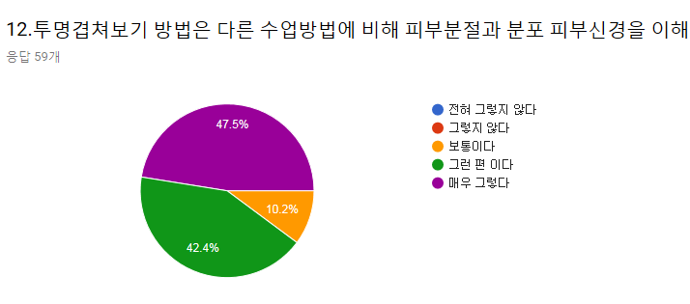
 |  |  |  |  |  |  |  |  |  |  |  |  |  |  | 학생들의 학습에 도움을 주시려는 교수님의 열의가 느껴져 강력한 동기부여가 됩니다. | 카데바를 더 늘리면 좋겠다(2구정도)
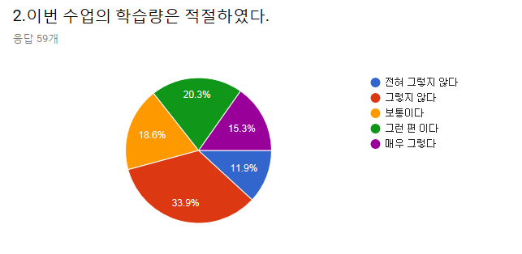
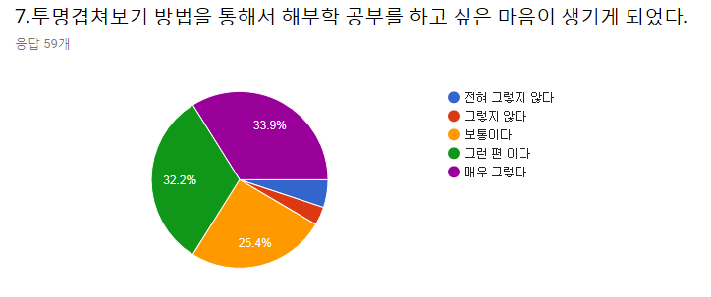
 |  |  |  |  |  |  |  |  |  |  |  |  |  |  | 직관적으로 분절을 이해할 수 있었다
 |  |  |  |  |  |  |  |  |  |  |  |  |  |  | 너무 좋아요
 |  |  |  |  |  |  |  |  |  |  |  |  |  |  | 3차로 교차해서 입체적으로 이해가 가능하게 한 점이 좋았습니다
 |  |  |  |  |  |  |  |  |  |  |  |  |  |  | 각 위치가 어딘지 쉽게 알 수 있었다
 |  |  |  |  |  |  |  |  |  |  |  |  |  |  | 겹쳐서 이해 잘 되었다
 |  |  |  |  |  |  |  |  |  |  |  |  |  |  | 피부가지와 말초신경을 같이 볼 수 있어서 좋았습니다
 |  |  |  |  |  |  |  |  |  |  |  |  |  |  | 따로 보는 것보다 겹쳐서 보니 한 눈에 확인되어서 이해가 쉬웠습니다
 |  |  |  |  |  |  |  |  |  |  |  |  |  |  | 참여를 이끌어 내었다
 |  |  |  |  |  |  |  |  |  |  |  |  |  |  | 겹쳐 볼 수 있으니 도움되었다
 |  |  |  |  |  |  |  |  |  |  |  |  |  |  | 정리가 잘 되어있어 알아보기 쉬웠다

전혀 그렇지 않다 | 그렇지 않다 | 보통이다 | 그런 편이다 | 매우 그렇다 | 전혀 그렇지 않다 | 그렇지 않다 | 보통이다 | 그런 편이다 | 매우 그렇다 | 전혀 그렇지 않다 | 그렇지 않다 | 보통이다 | 그런 편이다 | 매우 그렇다
7 | 20 | 11 | 12 | 9 | 3(5.1%) | 2(3.4%) | 15 | 19 | 20 | 0 | 0 | 6 | 25 | 28

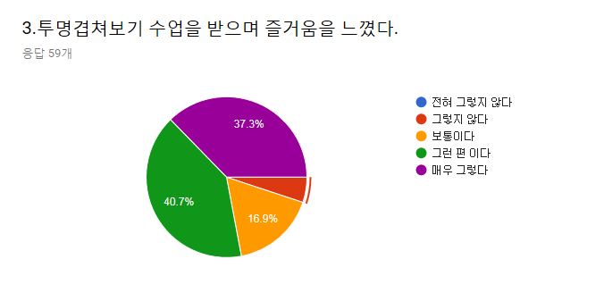
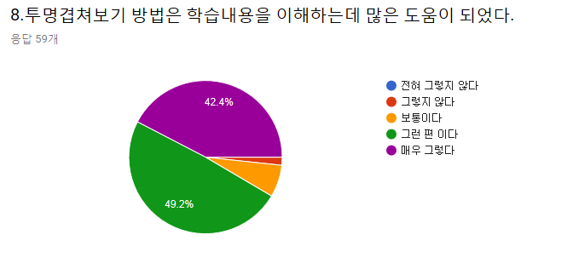
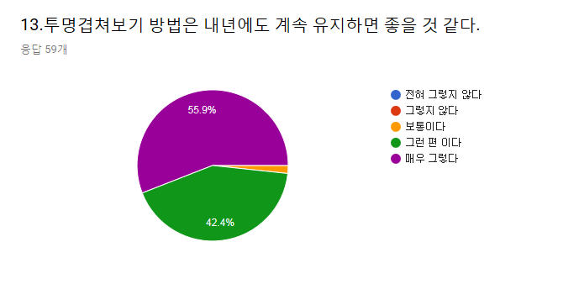

전혀 그렇지 않다 | 그렇지 않다 | 보통이다 | 그런 편이다 | 매우 그렇다 | 전혀 그렇지 않다 | 그렇지 않다 | 보통이다 | 그런 편이다 | 매우 그렇다 | 전혀 그렇지 않다 | 그렇지 않다 | 보통이다 | 그런 편이다 | 매우 그렇다
0 | 3(5.1%) | 10 | 24 | 22 | 0 | 1(1.7%) | 4(6.8%) | 29 | 25 | 0 | 0 | 1(1.7%) | 25 | 33

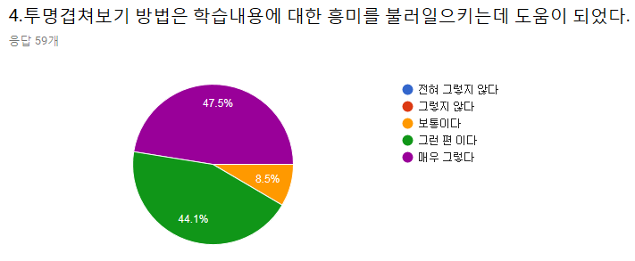
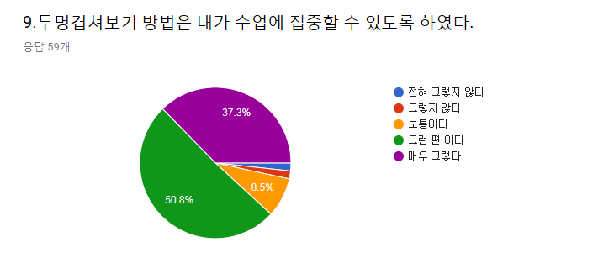
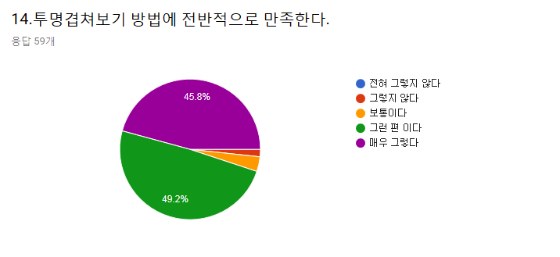

전혀 그렇지 않다 | 그렇지 않다 | 보통이다 | 그런 편이다 | 매우 그렇다 | 전혀 그렇지 않다 | 그렇지 않다 | 보통이다 | 그런 편이다 | 매우 그렇다 | 전혀 그렇지 않다 | 그렇지 않다 | 보통이다 | 그런 편이다 | 매우 그렇다
0 | 0 | 5 | 26 | 28 | 1(1.7%) | 1(1.7%) | 5 | 30 | 22 | 0 | 1(1.7%) | 2(3.4%) | 29 | 27


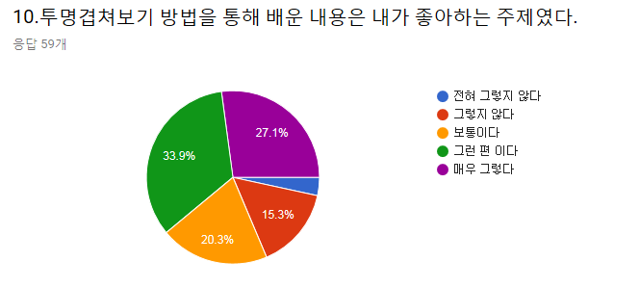
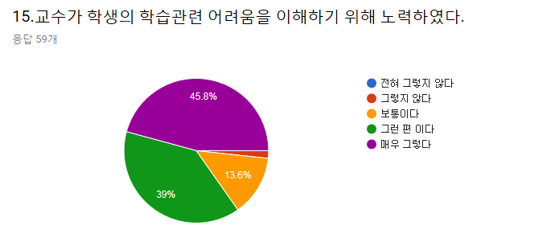

전혀 그렇지 않다 | 그렇지 않다 | 보통이다 | 그런 편이다 | 매우 그렇다 | 전혀 그렇지 않다 | 그렇지 않다 | 보통이다 | 그런 편이다 | 매우 그렇다 | 전혀 그렇지 않다 | 그렇지 않다 | 보통이다 | 그런 편이다 | 매우 그렇다
0 | 0 | 4(6.8%) | 28 | 27 | 2(3.4%) | 9 | 12 | 20 | 16 | 0 | 1(1.7%) | 8 | 23 | 27

